Pasaporte - HC
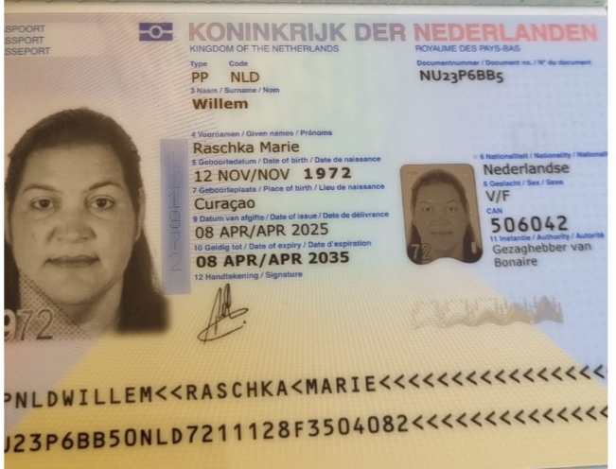

Nombre | Raschka | Nombre | Alexander
Nombre | Marie | Nombre | Eleazar
Apellido | Willem | Apellido | Thielman
Pasaporte | NU23P6BB5 | Pasaporte | NYKCKL3J6 | ID | 1968040260
Fecha de nacimiento | 12 de noviembre de 1972. | Fecha de nacimiento | 1968-04-02
Edad | 52 | Edad | 57 años
Padre |  | Padre | Alexander Thielman
Madre |  | Madre | Juliana Barton.
Estado civil |  | Estado civil
Dirección |  | Dirección
País | Bonaire, Países Bajos. | País
Email: | raschka@hotmail.com | Email: | raschka@hotmail.com
Teléfono | 59995652207 | Teléfono | 59995652207
Profesión |  | Profesión
RH |  | RH | No dice
Seguro | ZJCN. | Seguro | ZJCN.
Peso | 114 kilos | Peso | 80 kilos
Altura | 1.71 cm | Altura | 1.68 mts
Idioma | inglés, papiamento, español, holandés. | Idioma | inglés, papiamento, español.

Salud | Grado de obesidad 2 | Salud

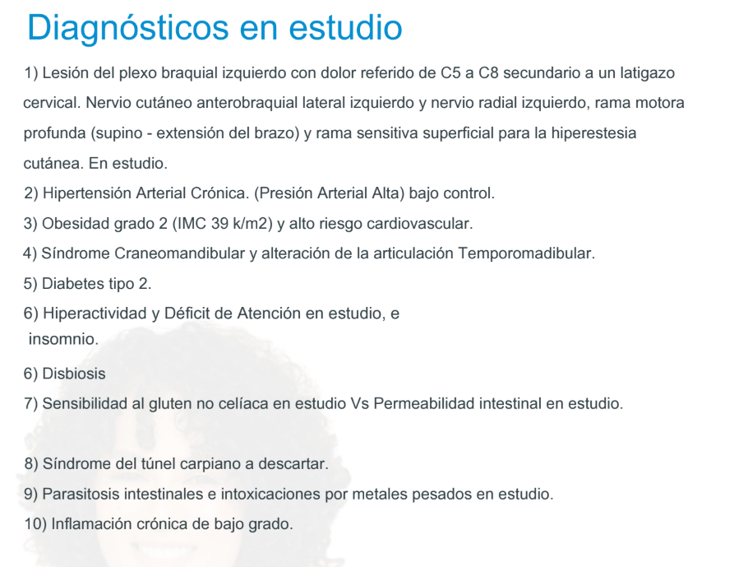
*

Raschka Confirmación de servici
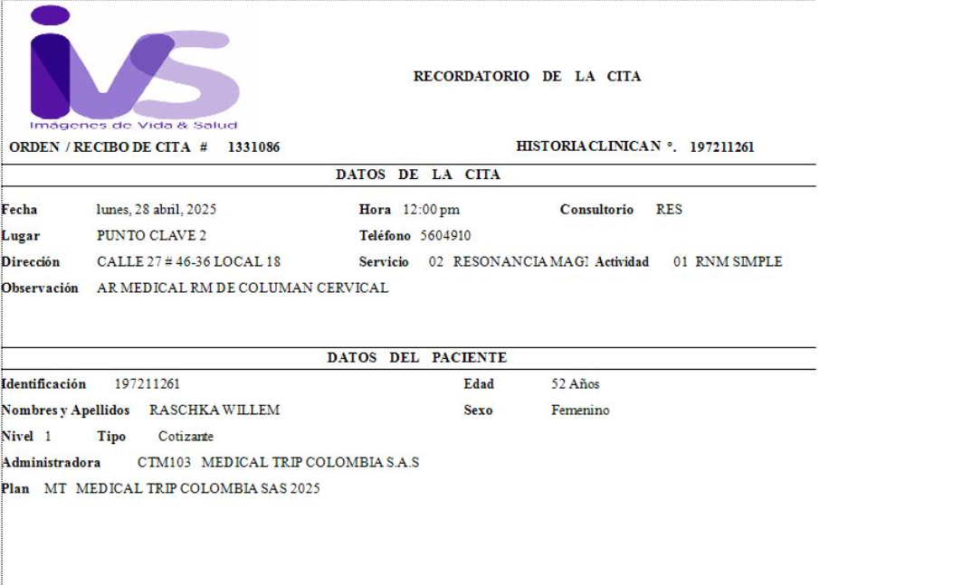
 | SOLICITUD DE RESERVA
Servicio | Resonancia magnética simple cervical (de C3 a C8)
Servicio | Doppler arterial miembros inferiores
Servicio | Doppler venoso miembros inferiores
Proveedor | Cima - ciudad del Río
Fecha | 2025-04-28
Día | Lunes
Hora | 10:00 am
Cliente | Medical Trip Colombia SAS
Correo | reservas medical@gmail.com
Teléfono | 315 772 1914
País | Bonaire
Paciente Nombre | Raschka
Paciente Apellido | Willem
Pasaporte | 197211261
Fecha de nacimiento | 12 de noviembre de 1972
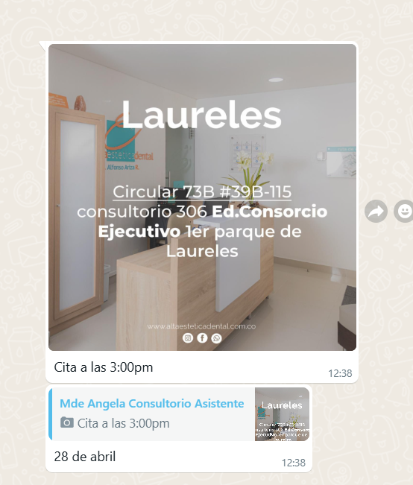
 | SOLICITUD DE RESERVA
Servicio | Consulta con especialista en Odontología
Fecha | 2025-04-28
Día | Lunes
Hora | 03:00 pm
Sede | Alta Estética Dental - Laureles
Cliente | Medical Trip Colombia SAS
Correo | reservasmedical@gmail.com
Teléfono | 315 772 1914
País | Bonaire
Paciente Nombre | Raschka
Paciente Apeliido | Willem
Pasaporte | 197211261
Fecha de nacimiento | 12 de noviembre de 1972

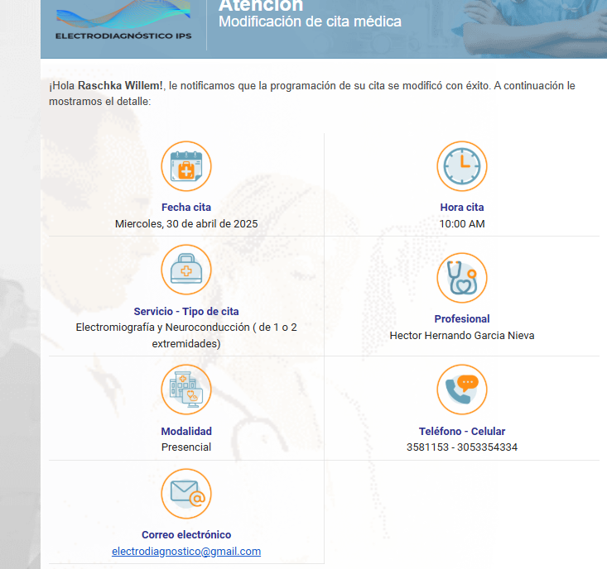
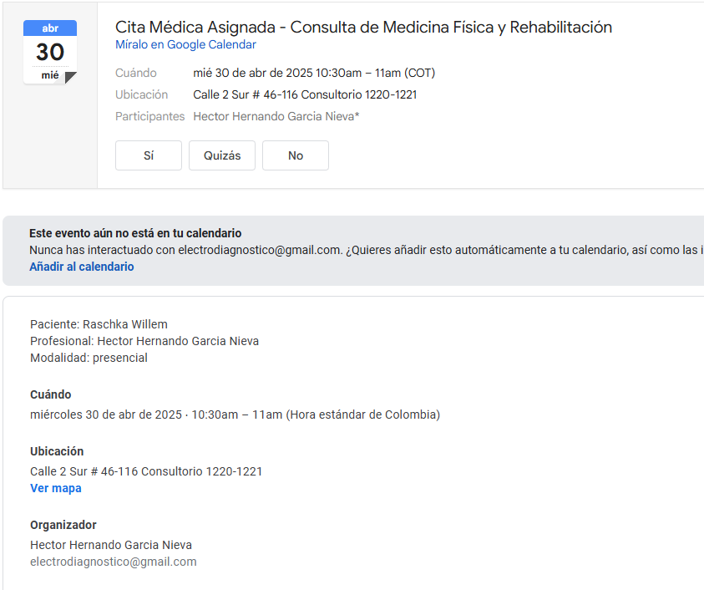
 | SOLICITUD DE RESERVA
Servicio | Electromiografía con velocidad de conducción nerviosa en brazo izquierdo.
Servicio | Electromiografía con velocidad de conducción nerviosa en brazo derecho.
Servicio | Consulta con especialista en Fisiatría
Fecha | 2025-04-30
Día | Miércoles
Hora | 10:00 am
Sede | Electrodiagnóstico Las vegas
Cliente | Medical Trip Colombia SAS
Correo | reservasmedical@gmail.com
Teléfono | 315 772 1914
País | Bonaire
Paciente Nombre | Raschka
Paciente Apellido | Willem
Pasaporte | 197211261
Fecha de nacimiento | 12 de noviembre de 1972

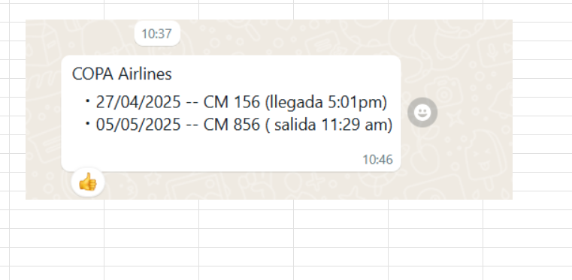
 | SOLICITUD DE RESERVA
Fecha | 2025-04-27
Día | Domingo
Hora | 17:00:00
RECOGIDA | Aeropuerto José María Córdoba
Vuelo | COPA 156
Ruta | Panamá - Medellín
Pasajero | Raschka Willem
Pasaporte | NU23P6BB5
Teléfono | WhatsApp + 599 9 565 2207
DESTINO | Hotel Quadrato Studios Diagonal 66 B No 35 Laureles
No pasajeros | Dos personas
Equipaje | 2 maletas de 23 kilos + 2 maletas de 10 kilos
Tipo de vehículo | Carro
Cliente | Medical Trip Colombia SAS
Correo | reservasmedical@gmail.com
Teléfono | 315 772 1914
Forma de pago | Transferencia Medical Trip Colombia

 | SOLICITUD DE RESERVA
Fecha | 2025-04-28
Día | Lunes
Hora | 08:00 am
RECOGIDA | Hotel Quadrato Studios Diagonal 66 B No 35 Laureles
DESTINO | IVS punto clave - calle 27 No 46 - 36 Local 18
Pasajero | Raschka Willem
No pasajeros | Dos personas
Tipo de vehículo | Carro
Cliente | Medical Trip Colombia SAS
Correo | reservasmedical@gmail.com
Teléfono | 315 772 1914
Forma de pago | Transferencia Medical Trip Colombia

 | SOLICITUD DE RESERVA
Fecha | 2025-05-05
Día | LUNES
Hora | 07:30 AM | :
RECOGIDA | Hotel Quadrato Studios Diagonal 66 B No 35 Laureles
DESTINO | AEROPUERTO JOSE MARÍA CORDOBA
Pasajero | Raschka Willem
No pasajeros | Dos personas
Tipo de vehículo | Carro
Cliente | Medical Trip Colombia SAS
Correo | reservasmedical@gmail.com
Teléfono | 315 772 1914
Forma de pago | Transferencia Medical Trip Colombia

Vuelo
